Hoja1
Enviar mensajes automáticos por WhatsApp desde Excel
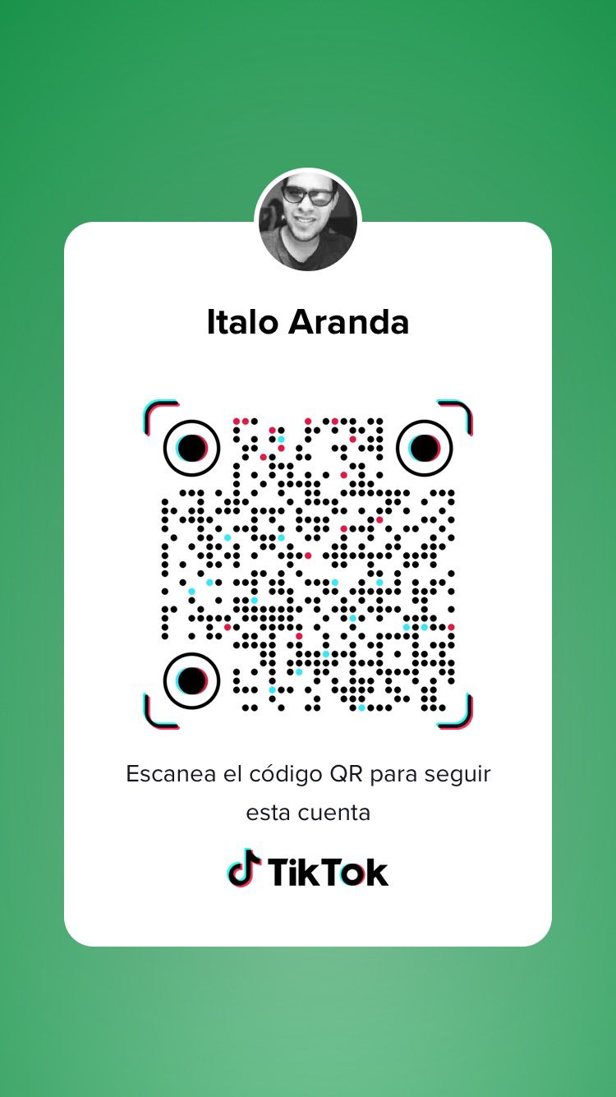
Fecha Actual: | 2023-07-05
Día crítico: | 1
Enlace: | https://api.whatsapp.com/send?phone=51
Cód. País: | 51
Enviar mensaje | por favor no vaya a olvidar su entrevista agendada por Teams. Da lo mejor de ti en esta entrevista y muchos exitos.
Remite: | Att: Italo Aranda
Enviar mensaje

CANDIDATO | F. ENTREVISTA | CELULAR | DÍAS | MENSAJE
Juan | 2023-07-06 | 88888888 | 1 | Enviar mensaje
Jose | 2023-07-06 | 555555555 | 1 | Enviar mensaje
Rosa | 2023-07-06 | 444444444 | 1 | Enviar mensaje
Carlos | 2023-07-06 | 222222222 | 1 | Enviar mensaje
Pedro | 2023-07-06 | 111111111 | 1 | Enviar mensaje

